Allg. Angaben
 |  |  |  |  |  |  |  | Referat 76 Berufliche Schulen Regierungspräsidium Stuttgart
 |  |  |  |  |  |  | Reg 76 z.d.A. | Der Laufweg wird von der verantwortlichen Referentin/dem verantwortlichen Referenten eingetragen. Der Laufweg soll möglichst alle Referent/innen beinhalten, die Aufträge im Berichtszeitraum vergeben haben.

 | Jahresbericht Fachberater/in bzw. Fachbetreuer/in im Schuljahr: |  |  |  |  |  |  | Feb 2021 - Jan 2022
 |  |  |  |  |  |  | AZ: | 76-6401.5
Name:
Vorname:
Anschrift:
Dienstbez.
Tel.: |  |  |  |  |  |  | Mobil (optional)
E-Mail:
Geburtsdatum:
Schule:
 |  |  |  |  |  |  | Bitte im entsprechenden Feld "X" anklicken (Auswahlfeld)
Ich bin: |  |  |  |  |  | LFB (ZSL) | Aufsicht (RP)
 |  |  | Wissenschaftliche Lehrkraft

Weitere Hinweise
zur Bearbeitung unten
im Blatt
 |  |  | Technische/r Lehrer/in A12 (Fachbetreuer/in) |  |  |  | 27 Wochenstunden
 |  |  | Technische/r Lehrer/in A11 (mit Zulage) |  |  |  | 28 Wochenstunden

Aktueller Lehrauftrag: |  | Deputatsstunden (Vollzeit bzw. Teilzeit) |  | 25.00
 |  | Gehaltene Unterrichtsstunden im laufenden Schuljahr |  |  | Gehaltene Unterrichtsstunden eintragen

 |  | Bugwelle (entsprechend der schulischen Bilanz im |  | nein |  | Drop down anklicken, wenn keine Bugwelle vorhanden ist
 |  | Sep. lfd. Schuljahr) |  | Ja |  | Bugwelle eintragen (muss mit Schule abgesprochen sein)
 | Pauschale Anrechnungen in Blatt - Nr.
 | Unterrichtseinsatz schwerpunktmäßig
 |  |  | in den Schularten: |  | BS |  | in den Fächern:
 |  |  |  |  | VAB / Übergangsbereich
 |  |  |  |  | BFS
 |  |  |  |  | BK
 |  |  |  |  | BG
 |  |  |  |  | FS

 |  | Zeitaufwand für die eigene Arbeitsorganisation (z.B. Führen des Jahresberichts; allgemeine Verwaltungstätigkeiten;…) |  |  |  |  |  | Stunden
 |  | Pro Berichtszeitraum (1.02. bis 31.01.) können max. 6 Zeitstunden abgerechnet werden.
 |  | Prognose der vorauss. dienstlichen Inanspruchnahme im kommenden Abrechnungszeitraum. Die Schule wird vom FB direkt informiert |  |  |  |  |  | Stunden

Hinweis: Um Ihre Angaben eintragen zu können, öffnen Sie bitte die weiteren Tabellenblätter. Diese finden Sie in der untenstehenden Leiste (Hinweise, Allg. Angaben, Blatt 1 - 8, Gesamtrechnung, Gesamtübersicht)

Gesamtrechng.
Name: ,
Gesamtrechnung

Hinweis 1:
Zum Ausdrucken bitte
"Gesamte Arbeitsmappe"
auswählen:
Hinweis 2:
Um die Lesbarkeit der einzelnen Tabellenblätter im Ausdruck zu erhalten, bitte "Keine Skalierung" einstellen.
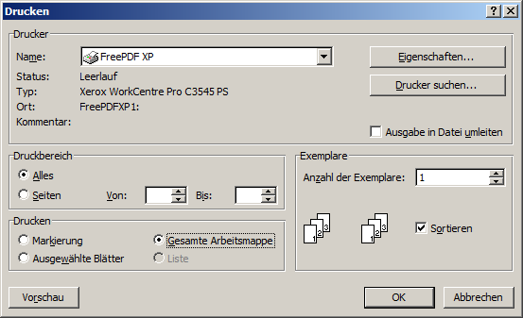
Regierungspräsidium Stuttgart Referat 76 Berufliche Schulen Ruppmannstraße 21 70565 Stuttgart
 |  |  |  |  | wird vom RP ausgefüllt
Gesamtzeitaufwand für die Tätigkeit (Summe aus Blatt 1-8) |  |  |  | 0.0
Ausgefallene Unterrichtsstunden (Summe aus Blatt 1-8) |  |  |  | 0.0
Ausgefallene Unterrichts-stunden umgerechnet in Zeitstunden |  | Faktor: wissensch. Lehrkräfte: 1,85 techn. Lehrkräfte (27 Std.): 1,71 techn. Lehrkräfte (28 Std.): 1,65 | 1.85 | 0.0
Gesamtzeitaufwand (Zeitaufwand abzüglich des in Zeitstunden umgerechneten Unterrichtsausfalls) |  |  |  | 0.0
Teiler: (Bitte ein-tragen) | 72 | wissensch. Lehrkräfte: 72 techn. Lehrkräfte (27 St.): 66 techn. Lehrkräfte (28 St.): 64 |  | 0.0
Übertrag des Vorjahres (wird vom RP eingetragen) |  |  |  | 0.0
Summe (zustehende Anrechnungsstunden) |  |  |  | 0.0
Abgerundetes Ergebnis als Anrechnungsstunde(n) |  |  |  | 0.0
Übertrag für folgendes Schuljahr |  |  |  | 0.0

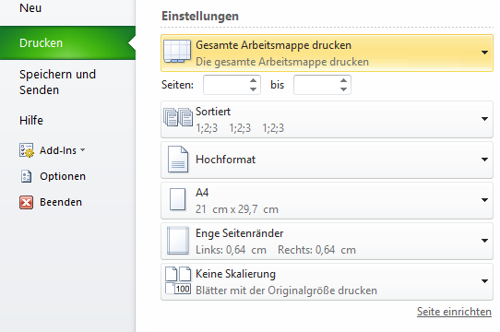
Hiermit erkläre ich, dass ich für das Regierungspräsidium Stuttgart, Abteilung Schule und Bildung, die unter 1. bis 8. aufgeführten dienstlichen Aufgaben durchgeführt habe und bestätige, dass ich dafür keine Anrechnungen oder Honorare erhalten habe.

Datum |  |  | Unterschrift Ersteller/in

 | (Bei elektronischem Versand bitte Namen eintippen!)

Bemerkungen:

Bitte senden Sie den Jahresbericht bis spätestens 28.02. elektronisch an folgende Adresse:
FachberaterBS@rps.bwl.de oder fbbs@zsl-rsgd.de bzw. fbbs@zsl-rss.de

Hinweis: Nach anklicken der Mail Adresse mit der linken Maustaste öffnet sich das E-Mail-Programm.

